Лист 1
Прайс-лист
МИР ПРЯЖИ

В валюте: руб. (курс 1).
Цены указаны на 07.08.2020

№ | Номенклатура/ Характеристика номенклатуры | Описание | Изображение | Артикул | Цена | Ед. | Остаток | Ссылка на сайт
 | Декоративная наволочка "Подушка (Тележка)" Р-2 | Декоративная наволочка "Подушка (Тележка)" Р-2 | 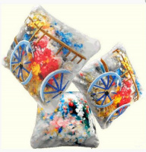 | Р-2 | 900.00 |  |  | Изображение
 | Декоративная наволочка "Подушка (Тележка)" Р-2 |  |  |  | 900.00 | шт | 1 | Изображение
 | Набор для вышивания "Архангел Михаил" L-93 | Набор для вышивания "Архангел Михаил" L-93 | 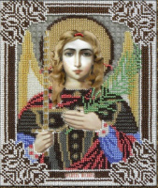 | L-93 | 650.00 |  |  | Изображение
 | Набор для вышивания "Архангел Михаил" L-93 |  |  |  | 650.00 | шт | 1 | Изображение
 | Набор для вышивания "Боярыня" В-37 | Набор для вышивания "Боярыня" В-37 |  | В-37 | 1300.00 |  |  | Изображение
 | Набор для вышивания "Боярыня" В-37 |  |  |  | 1300.00 | шт | 2 | Изображение
 | Набор для вышивания "Жираф" В-27 | Набор для вышивания "Жираф" В-27 | 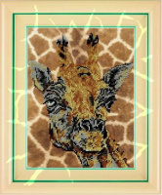 | В-27 | 470.00 |  |  | Изображение
 | Набор для вышивания "Жираф" В-27 |  |  |  | 470.00 | шт | 2 | Изображение
 | Набор для вышивания "Орел" В-19 | Набор для вышивания "Орел" В-19 |  | В-19 | 470.00 |  |  | Изображение
 | Набор для вышивания "Орел" В-19 |  |  |  | 470.00 | шт | 1 | Изображение
 | Набор для вышивания "Птица на ветке" В-16 | Набор для вышивания "Птица на ветке" В-16 | 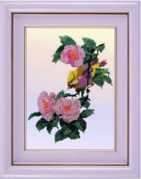 | В-16 | 470.00 |  |  | Изображение
 | Набор для вышивания "Птица на ветке" В-16 |  |  |  | 470.00 | шт | 2 | Изображение
 | Набор для вышивания "Птицы в цветах" В-17 | Набор для вышивания "Птицы в цветах" В-17 | 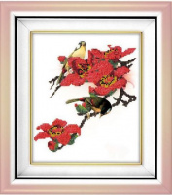 | В-17 | 350.00 |  |  | Изображение
 | Набор для вышивания "Птицы в цветах" В-17 |  |  |  | 350.00 | шт | 2 | Изображение
 | Набор для вышивания "Святая Лариса" L-60 | Набор для вышивания "Святая Лариса" L-60 |  | L-60 | 650.00 |  |  | Изображение
 | Набор для вышивания "Святая Лариса" L-60 |  |  |  | 650.00 | шт | 1 | Изображение
 | Набор для вышивания "Святой апостол Петр" L-72 | Набор для вышивания "Святой апостол Петр" L-72 |  | L-72 | 650.00 |  |  | Изображение
 | Набор для вышивания "Святой апостол Петр" L-72 |  |  |  | 650.00 | шт | 1 | Изображение
 | Набор для вышивания "Святой Глеб" L-83 | Набор для вышивания "Святой Глеб" L-83 | 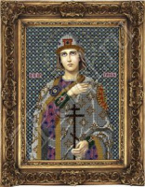 | L-83 | 650.00 |  |  | Изображение
 | Набор для вышивания "Святой Глеб" L-83 |  |  |  | 650.00 | шт | 1 | Изображение
 | Набор для вышивания "Святой князь Борис " L-36 | Набор для вышивания "Святой князь Борис " L-36 | 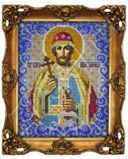 | L-36 | 650.00 |  |  | Изображение
 | Набор для вышивания "Святой князь Борис " L-36 |  |  |  | 650.00 | шт | 3 | Изображение
 | Набор для вышивания "Святой князь Роман" L-66 | Набор для вышивания "Святой князь Роман" L-66 | 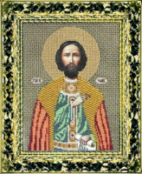 | L-66 | 650.00 |  |  | Изображение
 | Набор для вышивания "Святой князь Роман" L-66 |  |  |  | 650.00 | шт | 1 | Изображение
 | Набор для вышивания "Святой мученик Анатолий" L-88 | Набор для вышивания "Святой мученик Анатолий" L-88 | 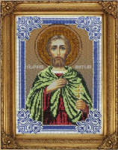 | L-88 | 650.00 |  |  | Изображение
 | Набор для вышивания "Святой мученик Анатолий" L-88 |  |  |  | 650.00 | шт | 1 | Изображение
 | Набор для вышивания "Серафим Саровский" L-16 | Набор для вышивания "Серафим Саровский" L-16 | 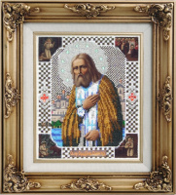 | L-16 | 650.00 |  |  | Изображение
 | Набор для вышивания "Серафим Саровский" L-16 |  |  |  | 650.00 | шт | 4 | Изображение
 | Набор для вышивания "Фазаны" В-34 | Набор для вышивания "Фазаны" В-34 | 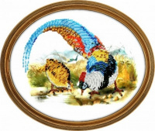 | В-34 | 470.00 |  |  | Изображение
 | Набор для вышивания "Фазаны" В-34 |  |  |  | 470.00 | шт | 2 | Изображение
 | Термоапликация "Клякса" N -1 | Термоапликация "Клякса" N -1 | 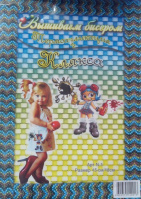 | N-1 | 200.00 |  |  | Изображение
 | Термоапликация "Клякса" N -1 |  |  |  | 200.00 | шт | 4 | Изображение

